DEBUG
CPYF --->F4 BUSCAR COMANDOS CPYF* PASAR DE UN ARCHIVO A OTRO PARA PRUEBA del restaurado en BODEGA a CAJEROS PTLF *NOCHK DE PLAONS, NO TIENE CAMPOS | Revisar el archivo principal y revisar en el programa en que parte lo llena
CALL PGM(ELECTRON/CER0124) PARM('240118') PARAMETRO PARA QUE EL PROGRAMA FUNCIONE
CALL PGM(ELECTRON/CER0124) ANTES DEL DBG--PROCESO se llama
upddta (tabla) --> MIRAR LLENADO DE ARCHIVOS EN UN DEBUG
EVAL --> mirar contenido de la variable
F kryrev --> buscar un campo en particular
F6 --> Punto de interrupción
F10 Avanzar en el debug
F11 --> mirar campos en el debug
F6---F12 ---> saltar un loop
IP --> Archivo primario

0. Mover los registros de prueba al archivo principal

1. AMBIENTAR
2.STRDBG
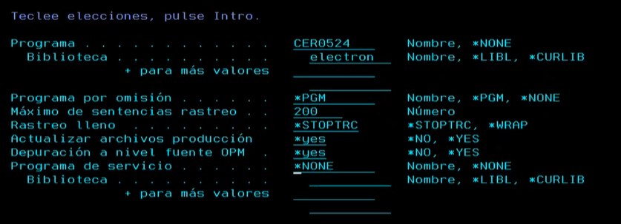

3.PONER PUNTO EN QUE QUIERO QUE SE POSICIONE (F6)
4.CALL AL PROGRAMA CON PARAMETROS O SIN PARAMETROS
5. F10 --> AVANZAR LINEA POR LINEA
6. F11 --> QUE VALOR TIENE CADA VARIABLE
7. STRSQL para confirmar los datos del debug
8. Cursor f6 y f12 para salir de un ciclo
9. ENDDBG

DEBUG2
 | DEBUG

AMBIENTACIÓN
STRDBG | F4

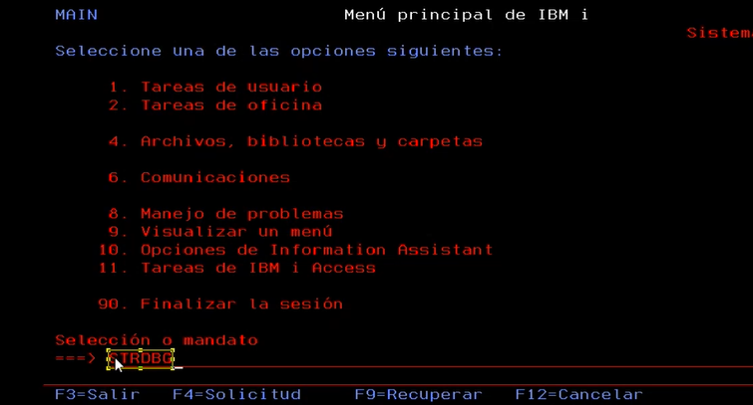

F4

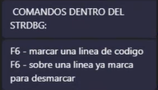

Al hacer call el se para en la linea marcada
Cuando la linea este marcada nos salimos con F3

Se hace el CALL

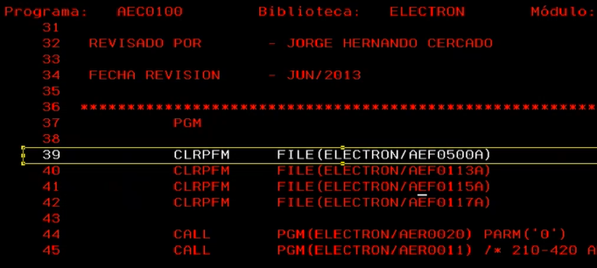

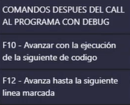

POSICIONAR PUNTERO

VUELVO AL PRIMER PROGRAMA SHIF + F2

F CAMPO | PARA BUSCAR EN EL PROGRAMA UN CAMPO

PGMS
HOJA F | LEE ARCHIVOS | LECTURA IF ESCRITURA O ACTUALIZACIÓN UP TODAS UF A
RENAME | RENAME (AER0110A:CARLECTU)
T | PARA POSICIONARSE AL INICIO | CARLECTU
SHIF F4 BUSCA VARIABLE

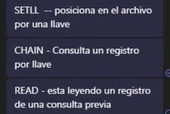

 | Hacen consulta a un archivo

